66 大学等進学率（現役）
66 大学等進学率（現役）

 | 時点 2025(R7)年（毎年）
 | 単位 ％ |  |  |  |  |  |  |  | 偏差値 |  | 59.8
順位 |  | 都道府県名 |  | 数 値 |  |  | 順位 | 都道府県名 |  | 数 値

 |  | 0 | 全 国 |  | 62.8 | 0.0 | 24 | 0 | 和歌山 |  | 58.1
1 |  | 0 | 東 京 |  | 74.9 | 0.0 | 24 | 0 | 岡 山 |  | 58.1
2 |  | 0 | 京 都 |  | 74.5 | 0.0 | 26 | 0 | 高 知 |  | 57.6
3 |  | 0 | 神奈川 |  | 70.6 | 0.0 | 27 | 0 | 栃 木 |  | 57.2
4 |  | 0 | 大 阪 |  | 69.8 | 0.0 | 28 | 0 | 宮 城 |  | 57.0
5 |  | 0 | 兵 庫 |  | 68.1 | 0.0 | 29 | 0 | 三 重 |  | 56.3
6 |  | 0 | 広 島 |  | 67.7 | 0.0 | 30 | 0 | 新 潟 |  | 56.0
7 |  | 0 | 埼 玉 |  | 66.9 | 0.0 | 31 | 0 | 長 野 |  | 55.9
8 |  | ◎ | 千 葉 |  | 65.2 | 0.0 | 32 | 0 | 青 森 |  | 54.8
9 |  | 0 | 愛 知 |  | 65.1 | 0.0 | 33 | 0 | 北海道 |  | 54.1
10 |  | 0 | 奈 良 |  | 65.0 | 0.0 | 34 | 0 | 大 分 |  | 53.3
11 |  | 0 | 石 川 |  | 63.9 | 0.0 | 35 | 0 | 福 島 |  | 52.6
12 |  | 0 | 山 梨 |  | 62.3 | 0.0 | 36 | 0 | 島 根 |  | 52.5
13 |  | 0 | 福 井 |  | 62.2 | 0.0 | 37 | 0 | 鳥 取 |  | 52.3
14 |  | 0 | 岐 阜 |  | 62.0 | 0.0 | 38 | 0 | 熊 本 |  | 51.2
15 |  | 0 | 滋 賀 |  | 61.8 | 0.0 | 39 | 0 | 佐 賀 |  | 50.9
16 |  | 0 | 徳 島 |  | 59.9 | 0.0 | 40 | 0 | 山 形 |  | 50.5
17 |  | 0 | 香 川 |  | 59.8 | 0.0 | 41 | 0 | 長 崎 |  | 50.2
17 |  | 0 | 愛 媛 |  | 59.8 | 0.0 | 42 | 0 | 岩 手 |  | 49.9
19 |  | 0 | 富 山 |  | 59.4 | 0.0 | 42 | 0 | 山 口 |  | 49.9
20 |  | 0 | 福 岡 |  | 59.2 | 0.0 | 44 | 0 | 宮 崎 |  | 49.1
21 |  | 0 | 群 馬 |  | 59.1 | 0.0 | 45 | 0 | 秋 田 |  | 49.0
22 |  | 0 | 静 岡 |  | 58.3 | 0.0 | 46 | 0 | 沖 縄 |  | 48.8
大学等進学率（現役）
北海道 | 54.1
青 森 | 54.8
岩 手 | 49.9
宮 城 | 57
秋 田 | 49
山 形 | 50.5
福 島 | 52.6
茨 城 | 58.2
栃 木 | 57.2
群 馬 | 59.1
埼 玉 | 66.9
千 葉 | 65.2
東 京 | 74.9
神奈川 | 70.6
新 潟 | 56
富 山 | 59.4
石 川 | 63.9
福 井 | 62.2
山 梨 | 62.3
長 野 | 55.9
岐 阜 | 62
静 岡 | 58.3
愛 知 | 65.1
三 重 | 56.3
滋 賀 | 61.8
京 都 | 74.5
大 阪 | 69.8
兵 庫 | 68.1
奈 良 | 65
和歌山 | 58.1
鳥 取 | 52.3
島 根 | 52.5
岡 山 | 58.1
広 島 | 67.7
山 口 | 49.9
徳 島 | 59.9
香 川 | 59.8
愛 媛 | 59.8
高 知 | 57.6
福 岡 | 59.2
佐 賀 | 50.9
長 崎 | 50.2
熊 本 | 51.2
大 分 | 53.3
宮 崎 | 49.1
鹿児島 | 48.7
沖 縄 | 48.8
23 |  | 0 | 茨 城 |  | 58.2 | 0.0 | 47 | 0 | 鹿児島 |  | 48.7

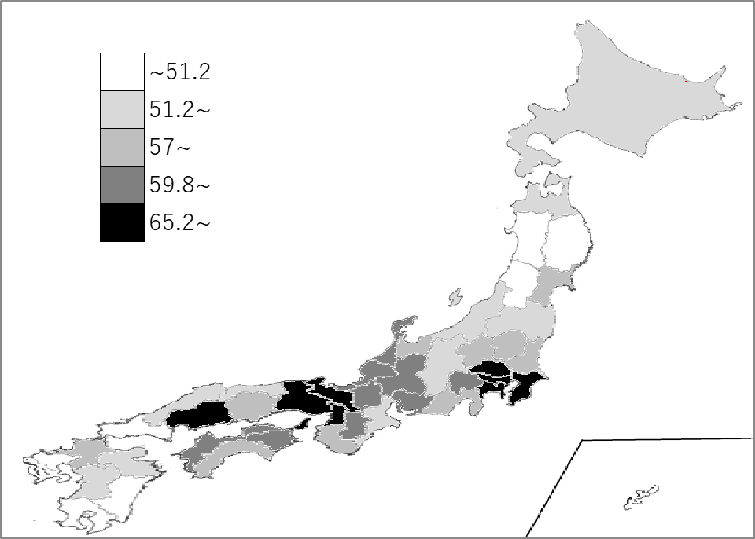
千葉県の推移
令和3年 | 58.2 | 12
令和4年 | 61.4 | 10
令和5年 | 62.5 | 11
令和6年 | 64.8 | 9
令和7年 | 65.2 | 8

《備 考》 ・資料出所 文部科学省「令和7年度学校基本調査」 ・算出方法 大学等進学者数÷高等学校及び中等教育学校後期課程卒業者数 注） 大学等進学者数は「大学の学部」「短期大学の本科」「大学･短期大学の通信教育部」 「同別科及び高等学校･特別支援学校高等部の専攻科」に進学した者をいいます。

